【記入例】利用申込書
記入例
印刷物は下記”連絡先”に記載のご住所に送付します。
 |  |  |  |  |  |  |  |  |  |  |  | ご記入日(西暦) |  |  | 年 月 日
サービスプラスソリューション 利用申込書(タフブック用)
ご承諾 （必須） |  | ■ |  | 「無償保証 利用規約」「拡張保障サービス利用規約」の内容を確認・同意の上、以下のとおり申し込みます。 ※ご承諾の場合、左記 □ にチェックを入れてください
 |  |  |  | ⇒無償保証 利用規約 |  |  |  |  |  |  | ⇒保証サービス 利用規約
書面での送付 |  | □ |  | 登録に関する書類は完了後 マイページよりダウンロードいただけます。 別途、印刷物の送付をご要望の場合は左記 □ にチェックを入れてください。
サービスを適用する台数を記入してください

サービス申込内容 （必須）
申込台数 |  | 20 |  |  |  |  |  | 台

い
4年目、5年目の拡張保障を申込の際は必ず保証延長を添付してください
 | メニュー |  |  |  |  |  |  | 保守期間
■ | 保証期間外 保証延長サービス(引取り) |  |  |  |  |  |  | １年間 |  | [CF-WRHK001AL]
■ | 拡張保証3年パック・引取り |  |  |  |  |  |  | ３年間 |  | [CF-WRH112-01]
□ | 拡張保証3年パックプラス・引取り（盗難補償付き） |  |  |  |  |  |  | ３年間 |  | [CF-WRH112-51]
■ | 拡張保証 1年間延長パック・引取り |  |  |  |  |  |  | １年間 |  | [CF-WRKH401LB]
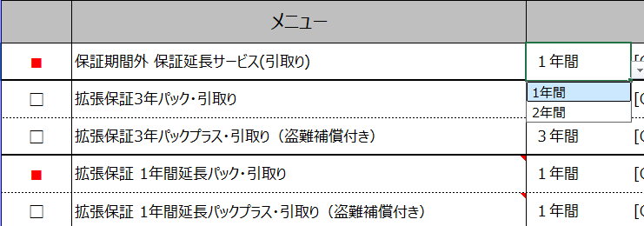
□ | 拡張保証 1年間延長パックプラス・引取り（盗難補償付き） |  |  |  |  |  |  | １年間 |  | [CF-WRKH501LB]

サービス利用開始・変更予定日 （必須）
利用開始 希望日 |  | 新規 | □ |  | 変更 | □ | 202× 年 ５ 月 １ 日
※新規の場合、サービス利用開始日にご記載がない場合には、納品日の翌月1日を基準とさせていただきます。

5年目を申し込みの際は プルダウンから”2年間”を選択してください
5年目を申し込みの際は プルダウンから”2年間”を選択してください
ご契約者情報 （必須）
フリガナ |  | マツシタデンキサンギョウ
契約者名 (法人名) |  | 松下電器産業 株式会社
連絡先 | フリガナ | モバイルソリューションズジギョウブ エイギョウブ
 | 部署名 | モバイルソリューションズ事業部 営業部
 | フリガナ | パナソニック タロウ
 | 担当者名 | パナソニック 太郎
マイページには複数のご担当者を登録いただけます。
2人目以降は別シート【ご担当者様 追加シート】をご利用ください
 | フリガナ | オオサカシチュウオウクシロミ
 | 住所 | 〒540-0001 大阪市中央区城見2-3-33
 | ＴＥＬ | 06-1234-5678
弊社営業担当
にて注文番号、CS問合せ有無を記載
 | 社用Ｅｍａｉｌ | pana-taro@xx.panasonic.com

弊社営業記入欄
注文番号 |  |  |  |  |  |  |  |  | CS問合せ |  |  |  | 有 | □ |  | / | 無 | □
備考
弊社使用欄 |  | ※注文書と同一にご提出願います。
有償保証管理番号 |  |  |  |  |  |  |  |  | 受付日
登録日 |  |  |  |  |  |  |  |  | 返信日
 |  |  |  |  |  |  |  |  |  |  |  |  |  |  |  |  |  |  |  | パナソニック コネクト株式会社 モバイルソリューションズ事業部
 |  |  |  |  |  |  |  |  |  |  |  |  |  |  |  |  |  |  | Ver1.2

